参考3-4 (2)
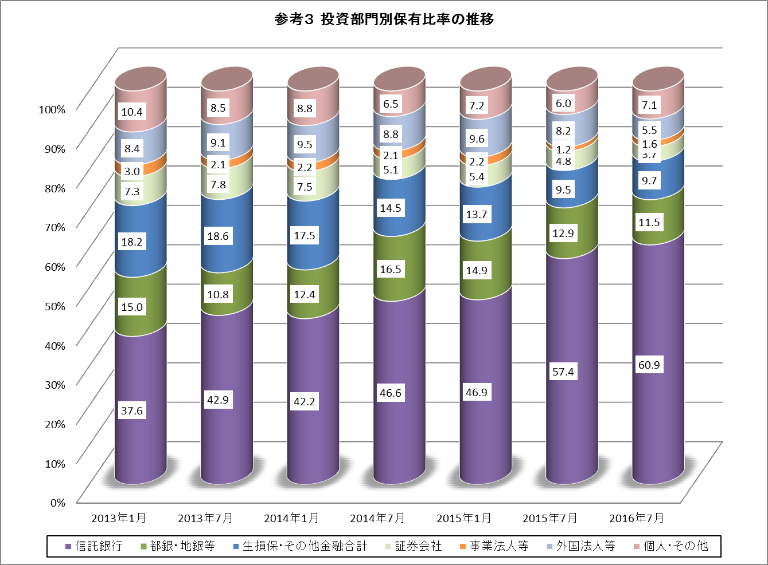
【参考】

